EVIDENCIAS
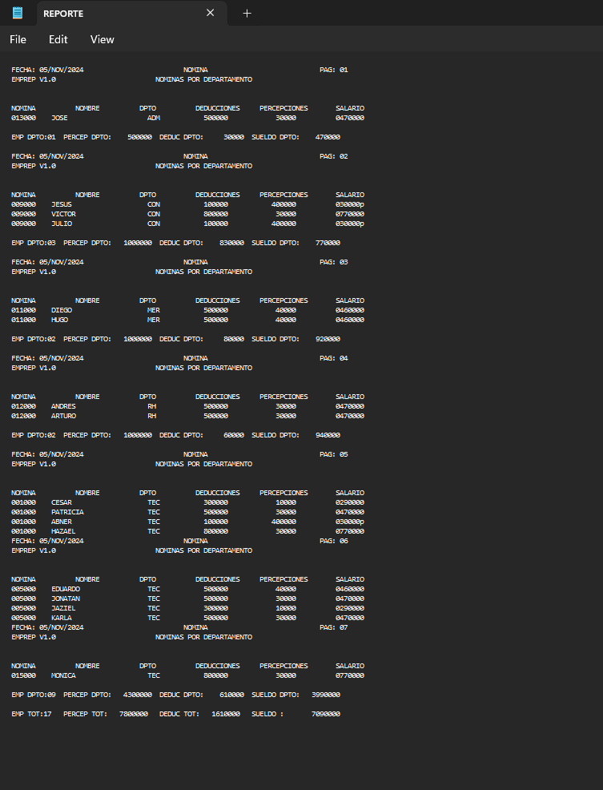
ARCHIVO REPORTE

